Synthèse
 |  | Score | Moyenne APHP | Recommandations
Gestion des déchets |  | 0% | 43%
 | Tri et recyclage des déchets | 0% | 47% | Pour aller plus loin, consultez la fiche 6 du guide des 10 actions écoresponsables au bloc opératoire pour avoir un exemple de mise en place de filière de recyclage | Cliquez ici pour afficher la fiche
 | Quantification des déchets au bloc | 0% | 40%
 | Limitation du matériel à usage unique et optimisation des boites d'instruments | 0% | 34% | Pour aller plus loin, consultez les fiches 7 et 10 du guide des 10 actions écoresponsables au bloc opératoire | Cliquez ici pour afficher la fiche

Score des pratiques de développement durable par thématique
Gestion des déchets |  | 0%
Gestion de l'énergie |  | 0%
Eau, habillage, nettoyage |  | 0%
Formation du personnel |  | 0%
Gaz halogénés et anesthésie |  | 0%
Gestion de l'énergie |  | 0% | 50% | Pour aller plus loin, consultez les fiches 4 et 5 du guide des 10 actions écoresponsables au bloc opératoire | Cliquez ici pour afficher la fiche

Eau, habillage, nettoyage |  | 0% | 48%
 | Habillement | 0% | 55% | Pour aller plus loin, consultez la fiche 9 du guide des 10 actions écoresponsables au bloc opératoire | Cliquez ici pour afficher la fiche
 | Fourniture en eau du personnel | 0% | 33% | Pour aller plus loin, consultez la fiche 8 du guide des 10 actions écoresponsables au bloc opératoire | Cliquez ici pour afficher la fiche

Gaz halogénés et anesthésie |  | 0% | 67%
 | Gaz anesthésiques | 0% | 71% | Pour aller plus loin, consultez les fiches 1 et 2 du guide des 10 actions écoresponsables au bloc opératoire | Cliquez ici pour afficher la fiche
 | Autres techniques d'anesthésie | 0% | 64% | Pour aller plus loin, vous pouvez consulter la fiche 3 du guide des 10 actions écoresponsables au bloc opératoire | Cliquez ici pour afficher la fiche

Formation du personnel |  | 0% | 63%

Fiche 1-2 gaz anesthésiques
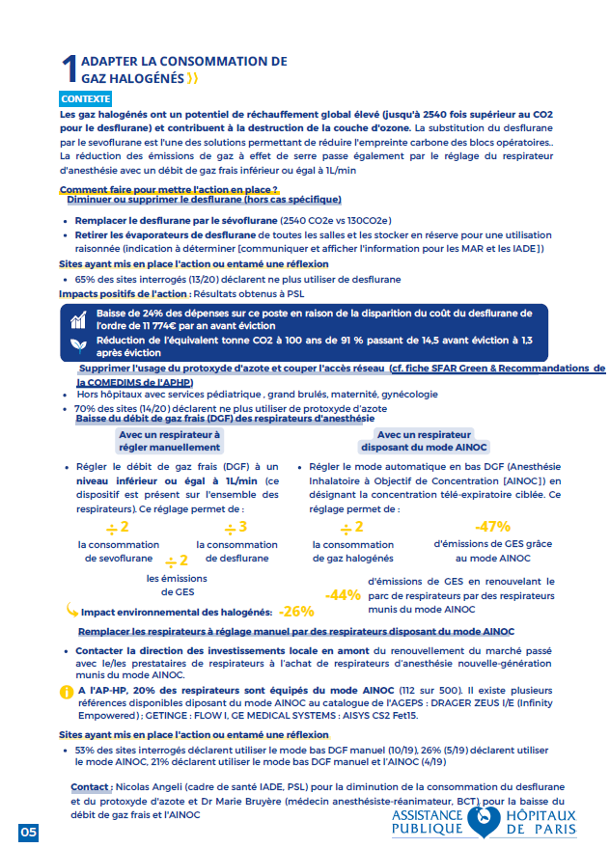
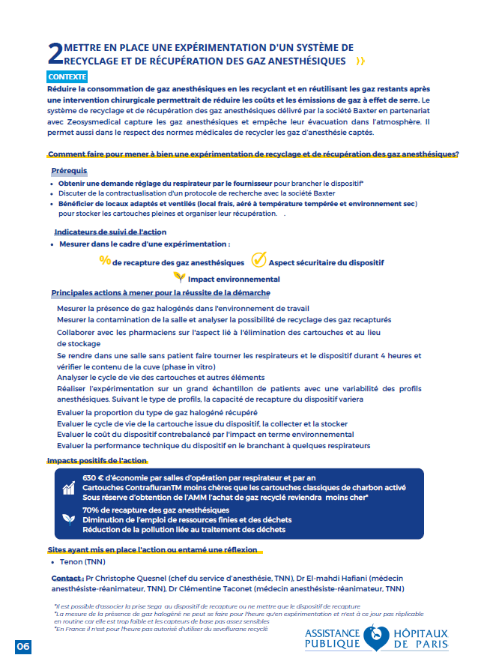

Retour à la synthèse

Fiche 3 seringues pré-remplies
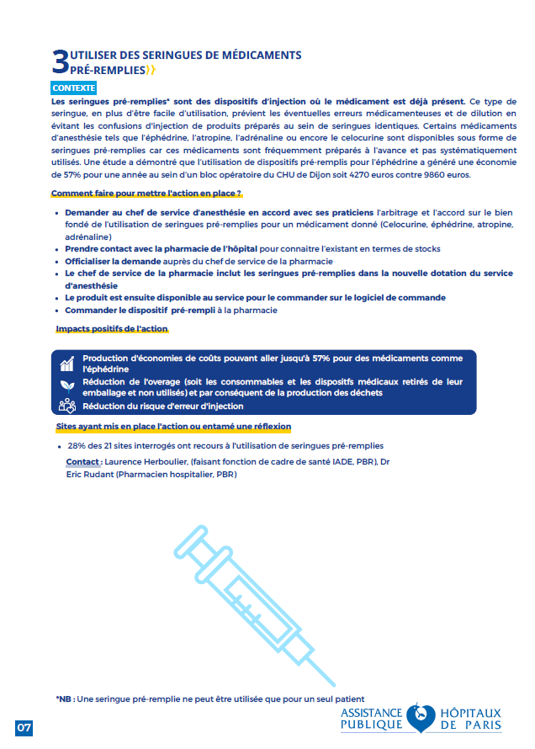

Retour à la synthèse

Fiche 4-5 gestion énergie
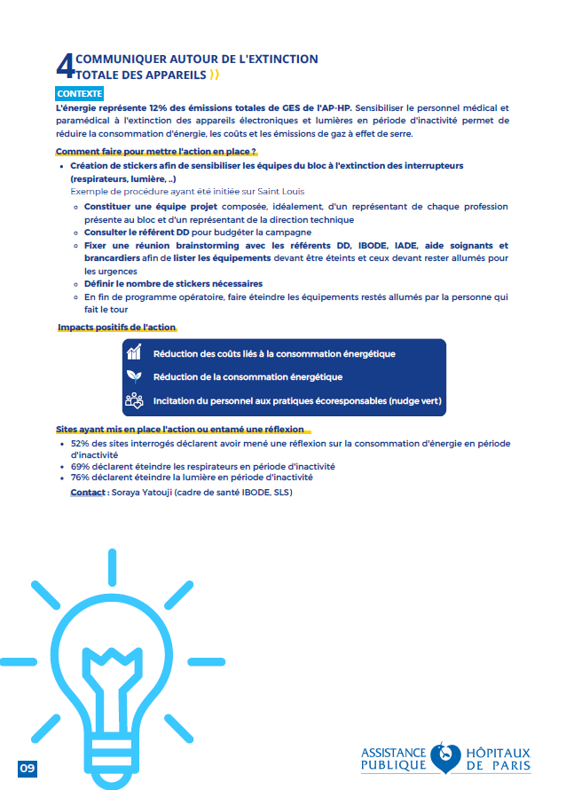
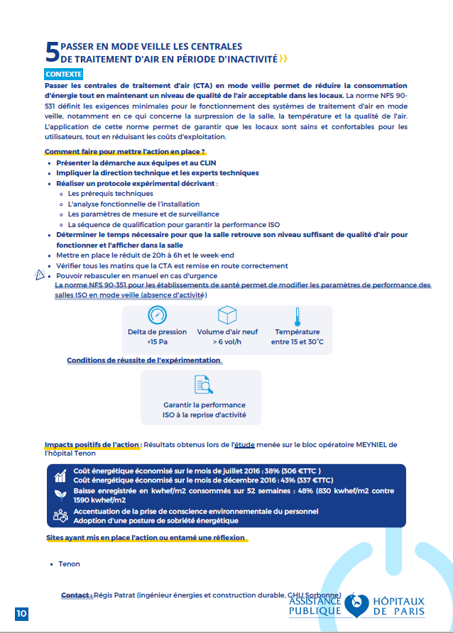

Retour à la synthèse

Fiche 6 tri métal
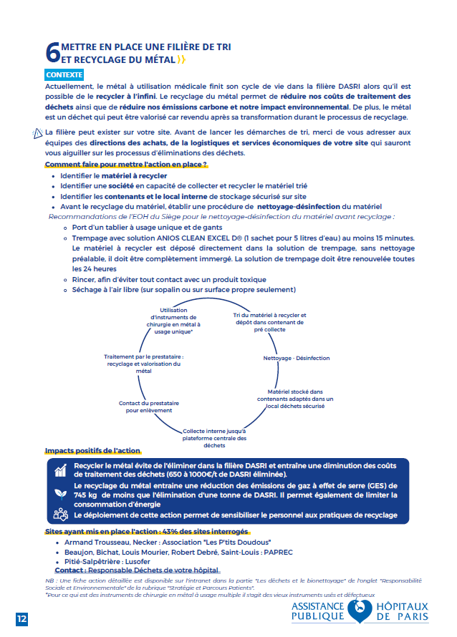

Retour à la synthèse

Fiche 7 DM usage unique
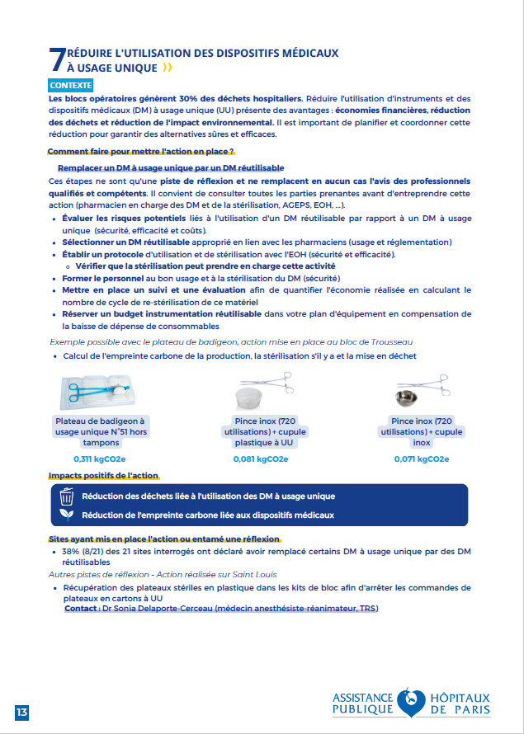

Retour à la synthèse

Fiche 8 bouteilles eau
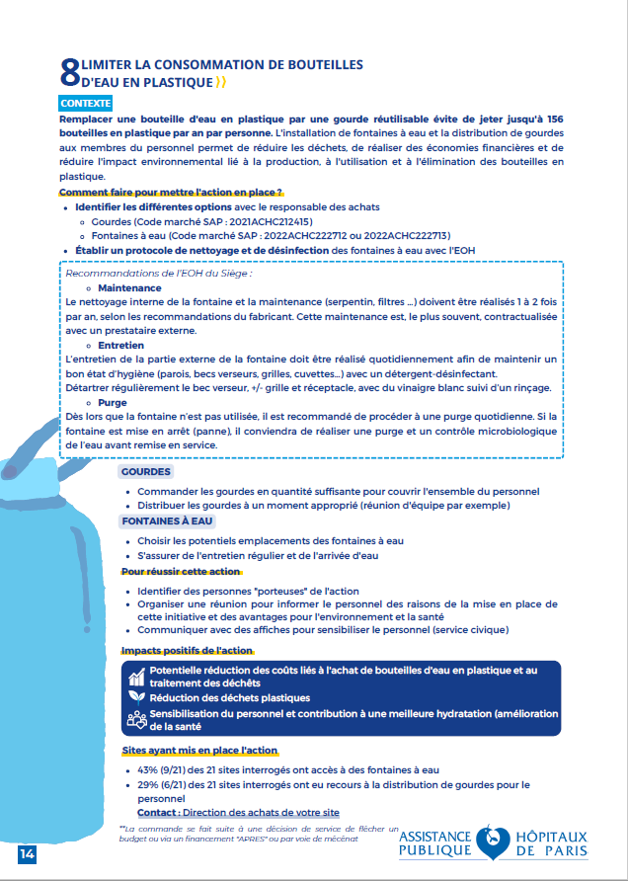

Retour à la synthèse

Fiche 9 habillement
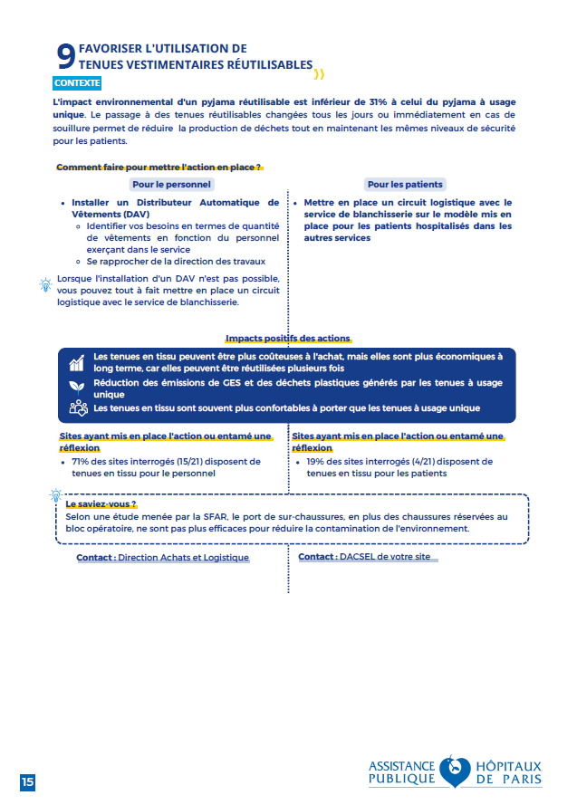

Retour à la synthèse

Fiche 10 trousses sur mesure
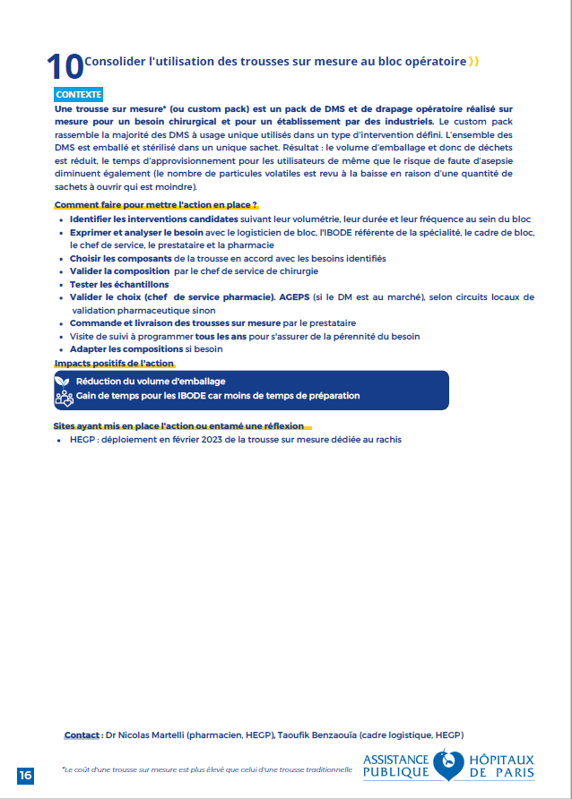

Retour à la synthèse

